211100
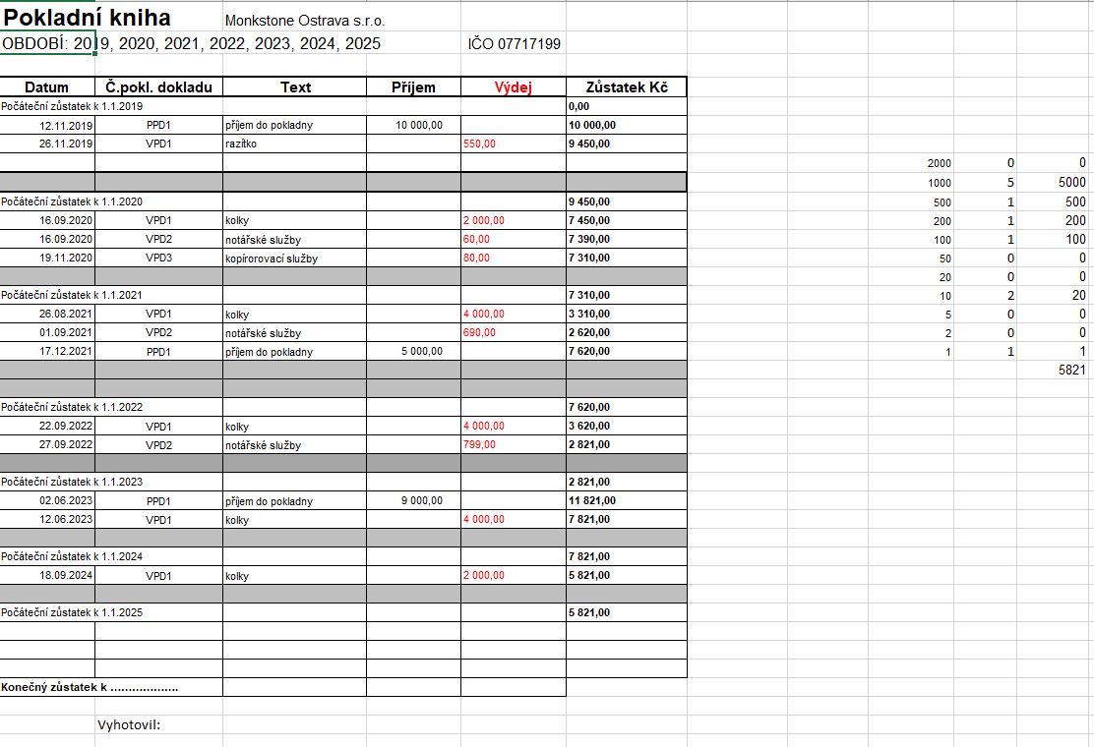
Datum | Číslo | Text | MD | DAL | Částka | Pársym | Firma | IČ
2024-01-01 | ZAV | Počáteční stav účtu | 211100 | 701000 | 7,821.00 Kč
2024-09-18 | 24HV00001 | Kolky | 538100 | 211100 | 2,000.00 Kč | 124 | Česká pošta, s.p. | 47114983
Počáteční stav k 1.1.2025 |  |  |  |  | 5,821.00 Kč

221001
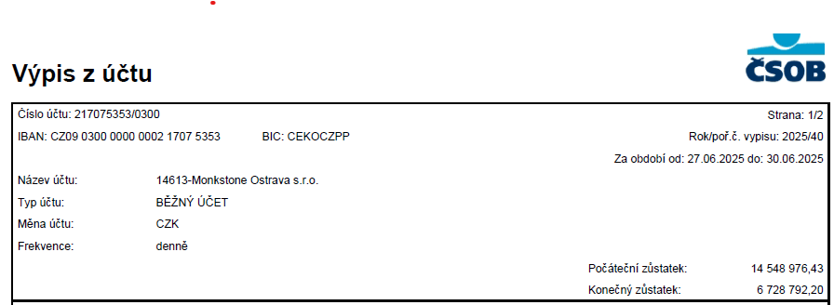
Bankovní účet | 221001 | k 31.12.2024

 |  |  | Počáteční stav MD | Obrat MD | Obrat DAL | Konečný stav MD
 | ČSOB CZK Income
217075353/0300 |  |  | 4,573,303.90 | 28,351,497.90 | 26,196,009.60 | 6,728,792.20

 | Celkem |  | 4,573,303.90 | 28,351,497.90 | 26,196,009.60 | 6,728,792.20

221002
 | 221002 | ČSOB EUR 1017539103/0300

 | Počáteční stav MD | Obrat MD | Obrat DAL | Konečný stav MD

 | 594,293.22 | 1,118,826.43 | 956,616.84 | 756,502.81

 | 594,293.22 | 1,118,826.43 | 956,616.84 | 756,502.81

 |  |  |  |  | kurz k 31.12.2024 | 25.185
 |  |  |  |  | kurz k 30.06.2025 | 24.75
EUR | Počáteční stav MD | Obrat MD | Obrat DAL | Konečný stav MD

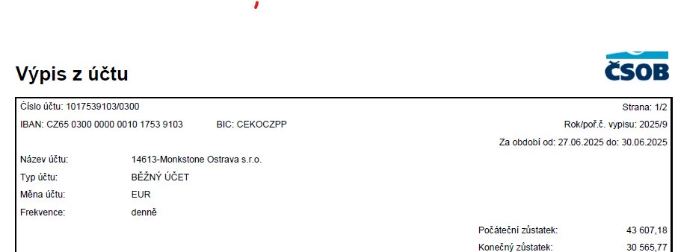
 | 23,597.11 | 44,559.63 | 37,590.97 | 30,565.77

 | 23,597.11 | 44,559.63 | 37,590.97 | 30,565.77

311004
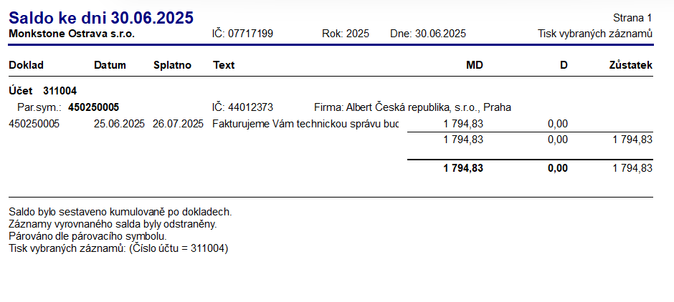
Datum | Číslo | Text | MD | DAL | Částka | Pársym | Firma | IČ
2025-06-25 | 450250005 | Fakturujeme Vám technickou správu budovy 6/2025 | 311004 | 648001 | 1,483.33 Kč | 450250005 | Albert Česká republika, s.r.o. | 44012373
2025-06-25 | 450250005 | DPH - Fakturujeme Vám technickou správu budovy 6/2025 | 311004 | 343103 | 311.50 Kč | 450250005 | Albert Česká republika, s.r.o. | 44012373
 |  |  |  |  | 1,794.83

321003
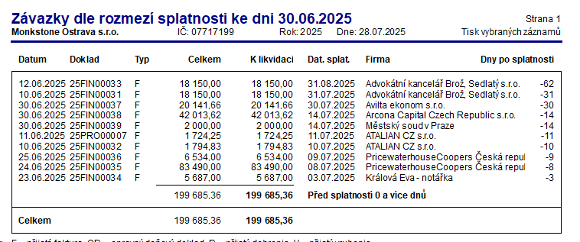
Datum | Číslo | Firma | MD | DAL | Částka | Firma | IČ
2025-06-10 | 25FIN00031 | Právní služby 05/2025 | 518320 | 321003 | 15,000.00 Kč | Advokátní kancelář Brož, Sedlatý s.r.o. | 24827452
2025-06-10 | 25FIN00031 | DPH - Právní služby 05/2025 | 343403 | 321003 | 3,150.00 Kč | Advokátní kancelář Brož, Sedlatý s.r.o. | 24827452
2025-06-10 | 25FIN00032 | Správa budovy (údržba) 06/2025 - přefakturace na Albert | 548001 | 321003 | 1,483.33 Kč | ATALIAN CZ s.r.o. | 25059394
2025-06-10 | 25FIN00032 | DPH - Správa budovy (údržba) 06/2025 - přefakturace na Albert | 343403 | 321003 | 311.50 Kč | ATALIAN CZ s.r.o. | 25059394
2025-06-12 | 25FIN00033 | Právní služby 06/2025 | 518320 | 321003 | 15,000.00 Kč | Advokátní kancelář Brož, Sedlatý s.r.o. | 24827452
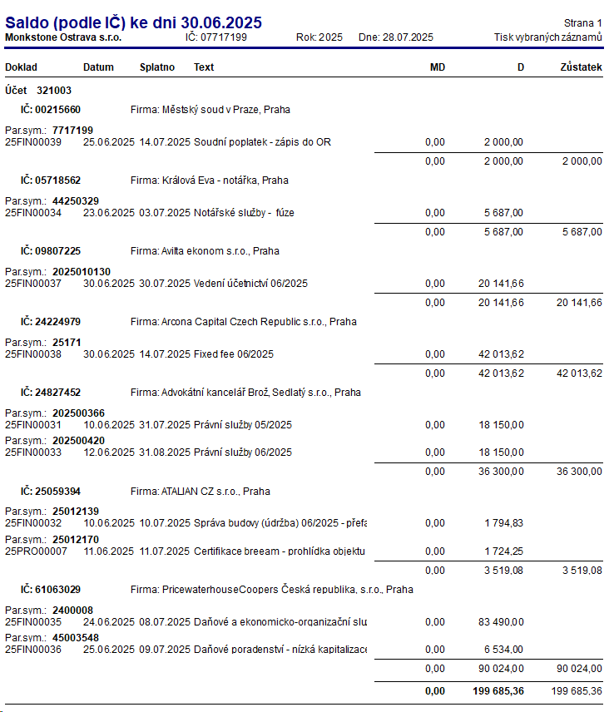
2025-06-12 | 25FIN00033 | DPH - Právní služby 06/2025 | 343403 | 321003 | 3,150.00 Kč | Advokátní kancelář Brož, Sedlatý s.r.o. | 24827452
2025-06-23 | 25FIN00034 | Notářské služby - fúze | 518320 | 321003 | 4,700.00 Kč | Králová Eva - notářka | 05718562
2025-06-23 | 25FIN00034 | DPH - Notářské služby - fúze | 343403 | 321003 | 987.00 Kč | Králová Eva - notářka | 05718562
2025-06-24 | 25FIN00035 | Daňové a ekonomicko-organizační služby - DPPO 2024 | 389209 | 321003 | 69,000.00 Kč | PricewaterhouseCoopers Česká republika, s.r.o. | 61063029
2025-06-24 | 25FIN00035 | DPH - Daňové a ekonomicko-organizační služby - DPPO 2024 | 343403 | 321003 | 14,490.00 Kč | PricewaterhouseCoopers Česká republika, s.r.o. | 61063029
2025-06-25 | 25FIN00036 | Daňové poradenství - nízká kapitalizace | 518135 | 321003 | 5,400.00 Kč | PricewaterhouseCoopers Česká republika, s.r.o. | 61063029
2025-06-25 | 25FIN00036 | DPH - Daňové poradenství - nízká kapitalizace | 343403 | 321003 | 1,134.00 Kč | PricewaterhouseCoopers Česká republika, s.r.o. | 61063029
2025-06-30 | 25FIN00037 | Vedení účetnictví 06/2025 | 518135 | 321003 | 16,646.00 Kč | Avilta ekonom s.r.o. | 09807225
2025-06-30 | 25FIN00037 | DPH - Vedení účetnictví 06/2025 | 343403 | 321003 | 3,495.66 Kč | Avilta ekonom s.r.o. | 09807225
2025-06-30 | 25FIN00038 | Fixed fee 06/2025 | 518134 | 321003 | 34,722.00 Kč | Arcona Capital Czech Republic s.r.o. | 24224979
2025-06-30 | 25FIN00038 | DPH - Fixed fee 06/2025 | 343403 | 321003 | 7,291.62 Kč | Arcona Capital Czech Republic s.r.o. | 24224979
2025-06-25 | 25FIN00039 | Soudní poplatek - zápis do OR | 538100 | 321003 | 2,000.00 Kč | Městský soud v Praze | 00215660
2025-06-11 | 25PRO00007 | Certifikace breeam - prohlídka objektu | 042101 | 321003 | 1,425.00 Kč | ATALIAN CZ s.r.o. | 25059394
2025-06-11 | 25PRO00007 | DPH - Certifikace breeam - prohlídka objektu | 343403 | 321003 | 299.25 Kč | ATALIAN CZ s.r.o. | 25059394
 |  |  |  |  | 199,685.36

343900
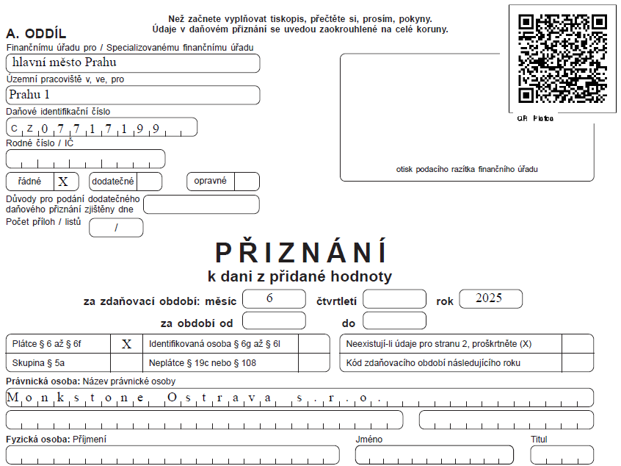
Datum | Číslo | Text | MD | DAL | Částka | Pársym | Firma
2025-06-30 | 25DPHZ0006 | DPH 6/2025 | 343103 | 343900 | 677,965.96 Kč | 72080043 | Finanční úřad pro hlavní město Prahu
2025-06-30 | 25DPHZ0006 | DPH 6/2025 | 343403 | 343900 | -45,045.56 Kč | 72080043 | Finanční úřad pro hlavní město Prahu
2025-06-30 | 25DPHZ0006 | DPH 6/2025 | 548800 | 343900 | -0.40 Kč | 72080043 | Finanční úřad pro hlavní město Prahu
 |  |  |  |  | 632,920.00

345001
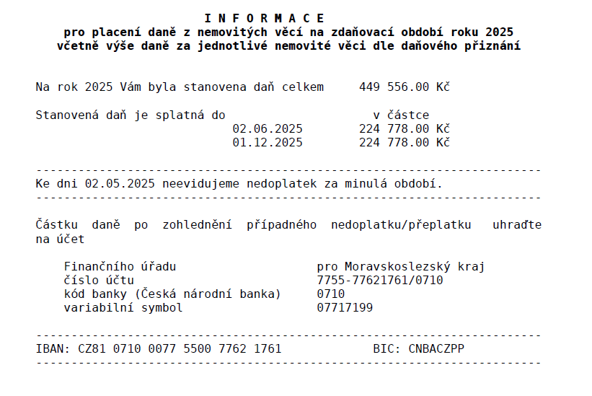
Datum | Číslo | Text | MD | DAL | Částka | Pársym | Firma
2025-05-05 | 251900001 | Daň z nemovitostí za rok 2025 | 532201 | 345001 | 224,778.00 Kč | 07717199 | Finanční úřad pro Moravskoslezký kraj
2025-05-05 | 251900001 | Daň z nemovitostí za rok 2025 | 532201 | 345001 | 224,778.00 Kč | 07717199 | Finanční úřad pro Moravskoslezký kraj
2025-05-13 | ČSOB0310006 | Úhrada OZ č. 251900001, Daň z nemovitostí za rok 2025 | 345001 | 221001 | 224,778.00 Kč | 07717199 | Finanční úřad pro Moravskoslezký kraj
 |  |  |  |  | 224,778.00 Kč

413001
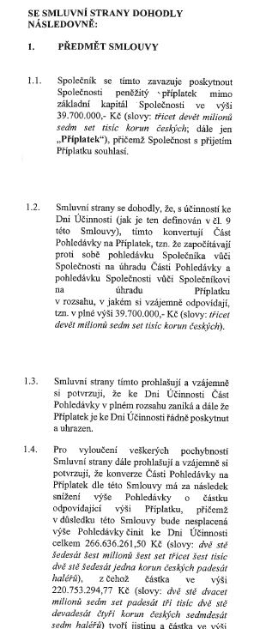
Datum | Číslo | Text | MD | DAL | Částka
2021-01-01 |  | Počáteční stav účtu | 701000 | 413001 | 71,238,928.26 Kč
2022-04-01 | 22IN00019 | Příplatek mimo základní kapitál | 351300 | 413001 | 35,137,557.00
Počáteční stav k 1.1.2023 |  |  |  |  | 106,376,485.26
2023-08-01 | 23NEX00015 | Příplatek mimo základní kapitál | 351300 | 413001 | 6,975,346.00 Kč
Počáteční stav k 1.1.2024 |  |  |  |  | 113,351,831.26
2024-01-02 | 24ZAP00001 | Příplatek mimo základní kapitál | 361400 | 413001 | 56,200,000.00 Kč
2025-01-01 |  | Počáteční stav k 1.1.2025 |  |  | 169,551,831.26
2025-01-02 | 25NEX00002 | Příplatek mimo základní kapitál | 351300 | 413001 | 39,700,000.00 Kč | 2500001 | NeXgen
 |  |  |  |  | 209,251,831.26

461001
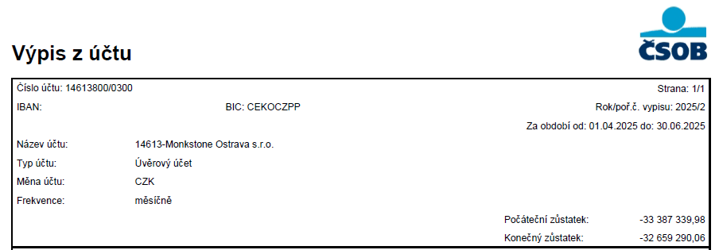
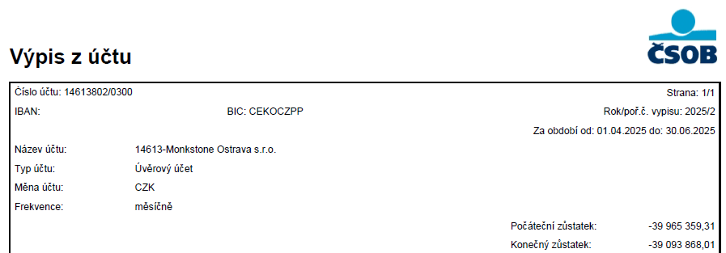
Datum | Číslo | Text | MD | DAL | Částka | Firma | IČ
2025-01-01 | ZAV | Počáteční stav účtu | 701000 | 461001 | 249,702,558.17 Kč
2025-01-01 | ZAV | Počáteční stav účtu | 701000 | 461001 | 1,071,710.00 Kč
2025-01-01 | 25KR00001 | Krátkodobá část CZK úvěru - odúčtování | 231001 | 461001 | 23,404,810.10 Kč | Československá obchodní banka, a. s. | 0001350
 |  |  |  |  | 274,179,078.27 Kč

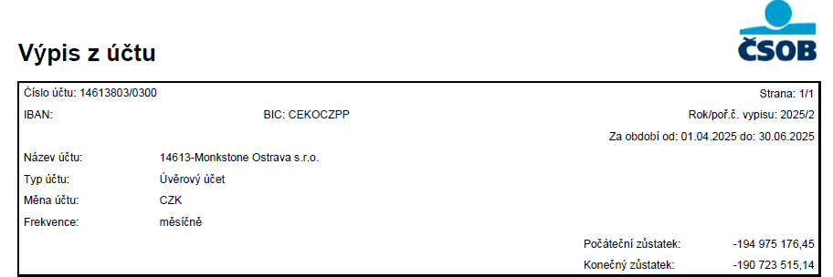
Datum | Číslo | Text | MD | DAL | Částka | Firma | IČ
2025-03-31 | ČSÚA0010001 | Splátka úvěrové linky A | 461001 | 261001 | 728,049.92 Kč | Československá obchodní banka, a. s. | 0001350
2025-03-31 | ČSÚB0010001 | Splátka jistiny úvěrové linky B | 461001 | 261001 | 871,491.30 Kč | Československá obchodní banka, a. s. | 0001350
2025-03-31 | ČSÚC0010001 | Splátka úvěrové linky C | 461001 | 261001 | 4,251,661.31 Kč | Československá obchodní banka, a. s. | 0001350
2025-06-30 | 25KR00003 | Krátkodobá část CZK úvěru | 461001 | 231001 | 23,404,805.05 Kč | Československá obchodní banka, a. s. | 0001350
2025-06-30 | ČSÚA0020001 | Splátka jistiny linky A | 461001 | 261001 | 728,049.92 Kč | Československá obchodní banka, a. s. | 0001350
2025-06-30 | ČSÚB0020001 | Splátka jistiny úvěrové linky B | 461001 | 261001 | 871,491.30 Kč | Československá obchodní banka, a. s. | 0001350
2025-06-30 | ČSÚC0020001 | Splátka úvěrové linky C | 461001 | 261001 | 4,251,661.31 Kč | Československá obchodní banka, a. s. | 0001350
 |  |  |  |  | 35,107,210.11
Zůstatky podle výpisů | 190,723,515.14
 | 32,659,290.06 |  |  |  | 239,071,868.16 Kč | Zůstatek 461001
 | 39,093,868.01 |  |  |  | 23,404,805.05 | Zůstatek 231001
 | 262,476,673.21 |  |  |  | 262,476,673.21 Kč | Zůstatek výpisy

461002
Datum | CM kurz | CM částka | Číslo | Text | MD | DAL | Částka | Firma | IČ
2025-01-01 |  | 0.00 | ZAV | Počáteční stav účtu | 701000 | 461002 | 1,772,732.94 Kč
2025-01-01 | 24.01 | 715,077.67 | ZAV | Počáteční stav účtu | 701000 | 461002 | 17,166,407.71 Kč |  |  | 18,939,140.65 Kč | 26.49 Kč
2025-01-01 | 25.19 | 36,923.11 | 25KR00002 | Krátkodobá část EUR úvěru - odúčtování | 231002 | 461002 | 929,908.53 Kč | Československá obchodní banka, a. s. | 0001350 | 19,869,049.18 Kč | 26.42 Kč
2025-06-30 | 24.75 | 0.04 | 25IN00019 | Dorovnání jistiny úvěru | 548800 | 461002 | 0.99 Kč | Československá obchodní banka, a. s. | 0001350
 |  | 752,000.82 | 752,000.78 |  |  |  | 19,869,050.17 Kč |  |  |  | 25.185
 |  |  |  |  |  |  |  |  |  |  | 1.24 Kč
 |  |  |  |  |  |  |  |  |  |  | 929,909.54 Kč
Datum | CM kurz | CM částka | Číslo | Text | MD | DAL | Částka | Firma | IČ
2025-03-31 | 24.97 | 9,230.79 | ČSÚD0010001 | Splátka úvěrové linky D EUR | 461002 | 261001 | 230,446.67 Kč | Československá obchodní banka, a. s. | 0001350
2025-06-30 | 24.75 | 36,953.57 | 25KR00004 | Krátkodobá část EUR úvěru | 461002 | 231002 | 914,600.86 Kč | Československá obchodní banka, a. s. | 0001350 |  | 842,823.40 Kč
2025-06-30 | 24.75 | 9,230.79 | ČSÚD0020001 | Počáteční stav úvěrové linky D EUR | 461002 | 261001 | 228,462.05 Kč | Československá obchodní banka, a. s. | 0001350
2025-06-30 | 0.00 | 0.00 | ČSÚDUKR0003 | Uzávěrka kurzových rozdílů - kurzový zisk | 461002 | 663100 | 842,823.40 Kč |  |  |  | -0.00 Kč
45838.00 | 1.00 | 0.00 | ČSÚDUKR0003 | Uzávěrka kurzových rozdílů - kurzový zisk | 461002 | 663100 | 412,221.86 Kč
 |  | 55,415.15 |  |  |  |  | 2,628,554.84 Kč

 | 461002 | 696,585.67 | Zůstatek dle účetního deníku | 17,240,495.33 | Zůstatek k 30.06.2025 | 17,240,495.33 Kč | 24.75 Kč | Kurz k 30.06.2025: | 24.75
 | 231002 | 36,953.57 | Krátkodobá část | 914,600.86 | 24.75 |  |  | Kurzový rozdíl | 0.00
 |  | 733,539.24 | Zůstatek dle výpisu | 18,155,096.19 | 24.75

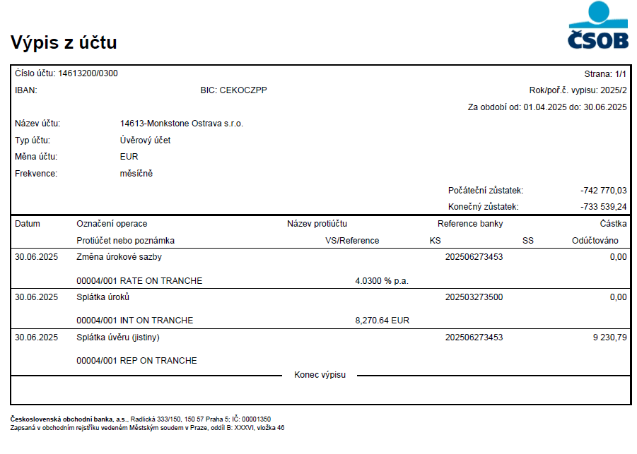

 |  |  |  |  |  | KZ v EUR | kurz k 30.6.2025 | KZ v CZK
 |  |  |  |  |  | 733,539.24 | 24.75 | 18,155,096.19 | 24.75

532201
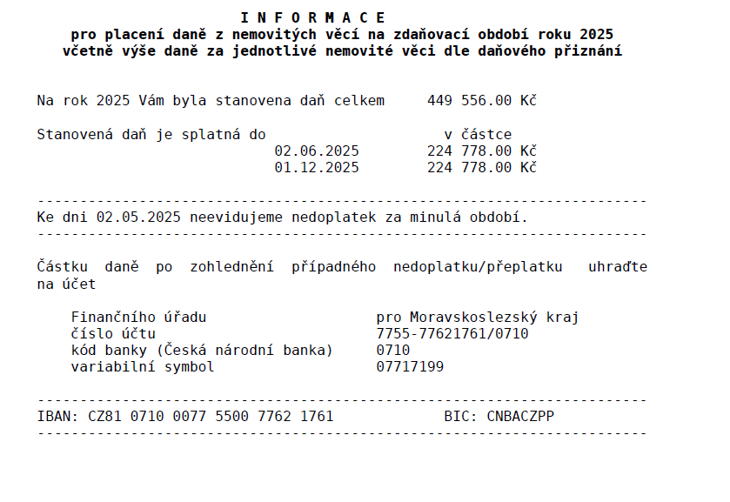
Datum | Číslo | Text | MD | DAL | Částka | Firma
2025-05-05 | 251900001 | Daň z nemovitostí za rok 2025 | 532201 | 345001 | 224,778.00 Kč | Finanční úřad pro Moravskoslezký kraj
2025-05-05 | 251900001 | Daň z nemovitostí za rok 2025 | 532201 | 345001 | 224,778.00 Kč | Finanční úřad pro Moravskoslezký kraj
 |  |  |  |  | 449,556.00 Kč

